상품제안서
부비손 골드겔 손소독제 300ml | 상품코드: S15467

 |  |  |  |  |  |  | 02-713-8555 | www.synergygift.co.kr
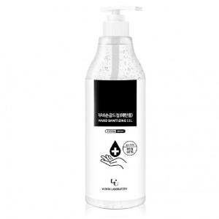

【상세/제작정보】 | 99.9% 강력 살균 손소독제

【인쇄/포장옵션】 | 스티커 / 비규격미포장

【공급단가】 | 수량 | 100~ | 300~ | 500~ | 1,000~ | 2,000~
*VAT별도 | 단가 | 3,050원 | 2,940원 | 2,830원 | 2,720원 | 2,610원

【상품 URL】 | https://www.synergygift.co.kr:443/src/goods_detail.php?gdno=15758

